Bản đối chiếu chi tiết
ĐỐI CHIẾU HÀNG HÓA MOONPO - VANDA T9.25 |  |  |  |  |  |  |  | PR

STT | Description of goods & services | Specific Description | Unit | Quantity | Unit Price (vnd) | Total Amount (EXT VAT) | PO |  | Tên hóa đơn | ĐVT | Số lượng | Đơn giá | Thành tiền
1 | Cờ Lê lực | 0,5-5N dài 215mm | PCS | 1 | 1,400,000 | 1,400,000 | PIE250413 | 250399-1115 | Cờ lê lực, dùng để tháo lắp ốc vít, bulong | Cái | 1 | 1,400,000 | 1,400,000
2 | Đầu cờ lê | 11mm | PCS | 1 | 195,000 | 195,000 | PIE250413 | 250413-1115 | Mũi hàn 200-3C | Cái | 15 | 14,000 | 210,000
3 | Đầu cờ lê | 12mm | PCS | 1 | 195,000 | 195,000 | PIE250413 |  | Mũi hàn 200-3C | Cái | 13 | 14,000 | 182,000
 |  |  |  |  |  | 1,790,000 |  |  |  |  |  |  | 1,792,000
1 | Máy quét mã vạch TSC 300 Dpi T4503E |  | Cái | 1 | 6,650,000 | 6,650,000 | PIE250458 | 250458-1115 | Máy đọc mã vạch sử dụng tia hồng ngoại, model: T-4503E | Cái | 1 | 6,650,000 | 6,650,000
 |  |  |  |  |  | 6,650,000 |  |  |  |  |  |  | 6,650,000
1 | Dây AV (L-R) 2 đầu (0.8m) |  | pcs | 10 | 48,000 | 480,000 | PIE250469 | 250469-1115 | Mũi hàn 200-3C | Cái | 26 | 14,000 | 364,000
2 | Jack chuyển đổi 6 ly sang AV hoa sen cong vuông góc |  | pcs | 10 | 75,000 | 750,000 | PIE250469 |  | Mũi hàn 200-3C | Cái | 26 | 14,000 | 364,000
3 | Dây 2 đầu 2ly cong chữ L góc vuông (1m) |  | pcs | 10 | 50,000 | 500,000 | PIE250469 |  | Mũi hàn 200-2C | Cái | 67 | 15,000 | 1,005,000
 |  |  |  |  |  | 1,730,000 |  |  |  |  |  |  | 1,733,000
1 | Flux |  | box | 2 | 250,000 | 500,000 | PIE250481 | 250481-1115 | Mũi hàn 200-2C | Cái | 33 | 15,000 | 495,000
 |  |  |  |  |  | 500,000 |  |  |  |  |  |  | 495,000
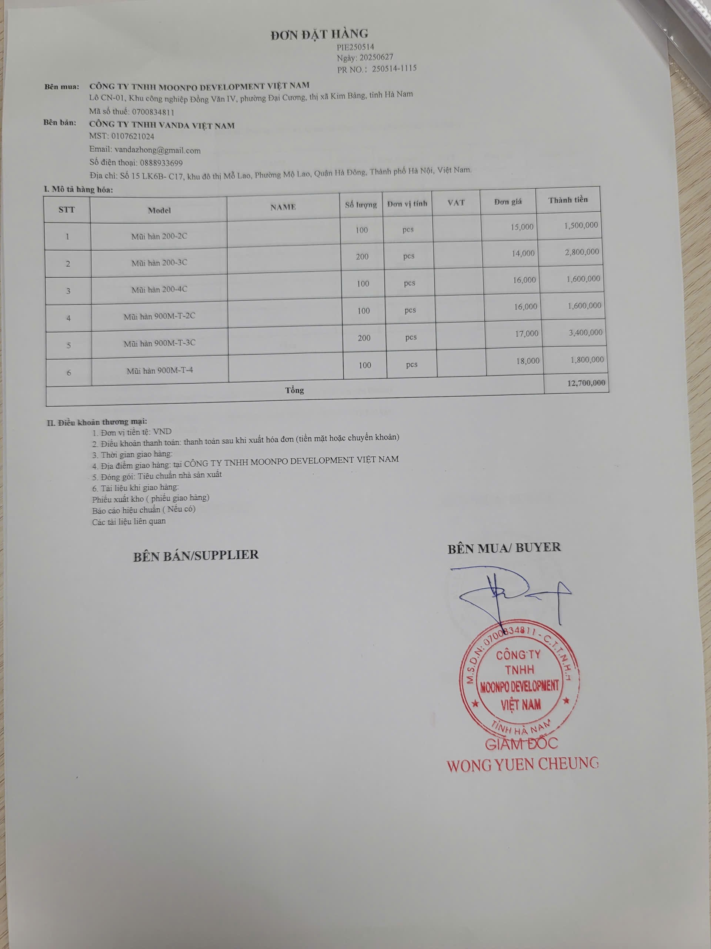
1 | Mũi hàn 200-2C |  | pcs | 100 | 15,000 | 1,500,000 | PIE250514 | 250514-1115 | Mũi hàn 200-2C | cái | 100 | 15,000 | 1,500,000
2 | Mũi hàn 200-3C |  | pcs | 200 | 14,000 | 2,800,000 | PIE250514 |  | Mũi hàn 200-3C | Cái | 200 | 14,000 | 2,800,000
3 | Mũi hàn 200-4C |  | pcs | 100 | 16,000 | 1,600,000 | PIE250514 |  | Mũi hàn 200-4C | Cái | 100 | 16,000 | 1,600,000
4 | Mũi hàn 900M-T-2C |  | pcs | 100 | 16,000 | 1,600,000 | PIE250514 |  | Mũi hàn 900M-T-2C | Cái | 100 | 16,000 | 1,600,000
5 | Mũi hàn 900M-T-3C |  | pcs | 200 | 17,000 | 3,400,000 | PIE250514 |  | Mũi hàn 900M-T-3C | Cái | 200 | 17,000 | 3,400,000
6 | Mũi hàn 900M-T-4C |  | pcs | 100 | 18,000 | 1,800,000 | PIE250514 |  | Mũi hàn 900M-T-4C | Cái | 100 | 18,000 | 1,800,000
 |  |  |  |  |  | 12,700,000 |  |  |  |  |  |  | 12,700,000
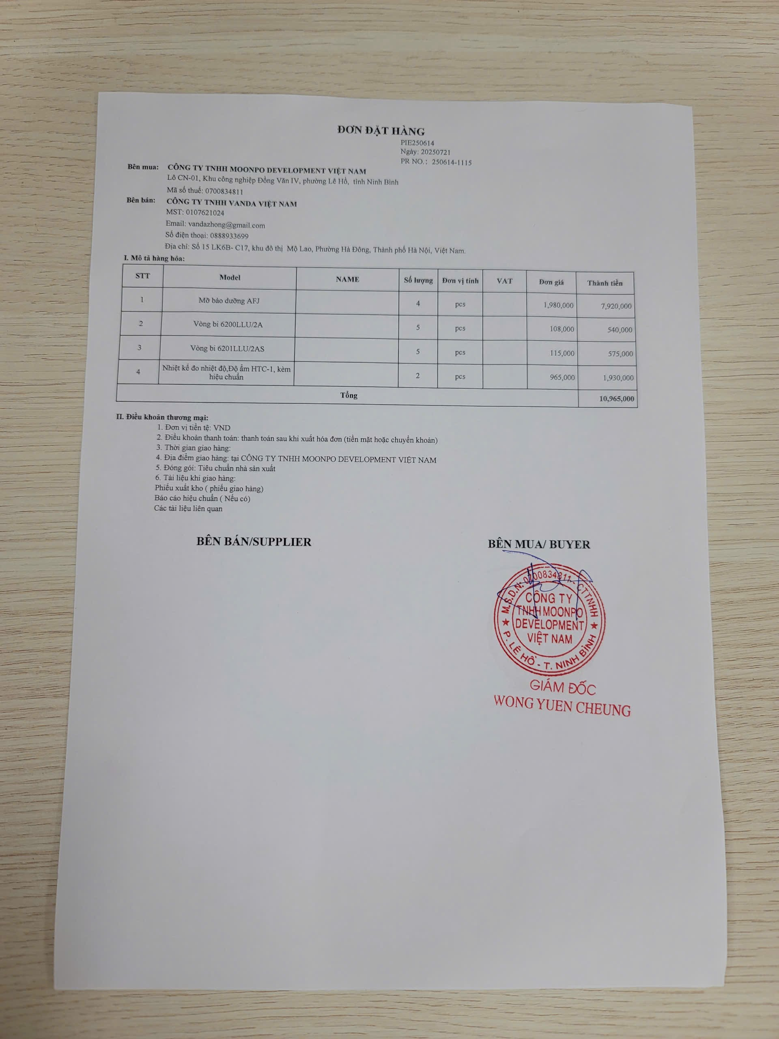
1 | Mỡ bảo dưỡng AFJ |  | PCS | 4 | 1,980,000 | 7,920,000 | PIE250614 | 250614-1115 | Tay máy hàn model 203H | Cái | 36 | 220,000 | 7,920,000
2 | Vòng bi 6200LLU/2A |  | PCS | 5 | 108,000 | 540,000 | PIE250614 |  | Vòng bi NTN 6200LLU/2AS | Cái | 5 | 108,000 | 540,000
3 | Vòng bi 6201LLU/2AS |  | PCS | 5 | 115,000 | 575,000 | PIE250614 |  | Vòng bi NTN 6201LLU/2AS | Cái | 5 | 115,000 | 575,000
4 | Nhiệt kế đo nhiệt độ, độ ẩm HTC-1, kèm hiệu chuẩn |  | PCS | 2 | 965,000 | 1,930,000 | PIE250614 |  | Thiết bị đo nhiệt độ và độ ẩm môi trường, mã HTC-1 | Cái | 2 | 965,000 | 1,930,000
 |  |  |  |  |  | 10,965,000 |  |  |  |  |  |  | 10,965,000
1 | Relay SRD-12VDC-SL-C |  | PCS | 20 | 12,000 | 240,000 | PIE250613 | 250613-1115 | Rơ le SRD-12VDC-SL-C Relay 12V 10A/250V 5 chân CH SONGLE | Chiếc | 20 | 12,000 | 240,000
2 | Lưới nhựa mủ màu đen làm chuồng trại chăn nuôi chất lượng bán theo M |  | M | 5 | 75,000 | 375,000 | PIE250613 |  | Mũi hàn 200-3C | Cái | 50 | 14,000 | 700,000
3 | Kẹp đẩy ngang GH 30SEM |  | PCS | 5 | 165,000 | 825,000 | PIE250613 |  | Mũi Hàn To 200K | Cái | 50 | 19,000 | 950,000
4 | Ốc M2x6mm |  | PCS | 200 | 900 | 180,000 | PIE250613 |  | Vít bulông đầu tròn inox M2 x 6 | Cái | 200 | 900 | 180,000
5 | GX16-2P đực |  | PCS | 100 | 6,200 | 620,000 | PIE250613 |  | Mũi hàn nhỏ 200-SK | Cái | 60 | 19,000 | 1,140,000
6 | Phụ kiện máy đo lực súng HP-50 loại A |  | PCS | 2 | 680,000 | 1,360,000 | PIE250613 |  | Đầu xoắn máy đo lực model: HP-50 bằng thép | Cái | 1 | 680,000 | 680,000
7 | hộp nhựa ABS kích thước 115x90x55mm ( chống nước IP65) |  | Hộp | 10 | 65,000 | 650,000 | PIE250613 |  | Thùng đựng linh kiện điện tử ESD bằng nhựa, kt: 310*270*140MM | Cái | 10 | 150,000 | 1,500,000
8 | Đầu jack bắp chuối 910MR 4mm đực đỏ - đen |  | Đôi | 50 | 10,000 | 500,000 | PIE250613 |  | Đầu jack M5 đầu nối điện cho dây nguồn DC, điện áp 24V, 5A | Cái | 10 | 20,000 | 200,000
9 | Ống dẫn thiếc máy hàn tự động Quick 376 |  | pcs | 5 | 380,000 | 1,900,000 | PIE250613 |  | DÂY MÁY HÀN QUICK 203H | Cái | 5 | 290,000 | 1,450,000
10 | Đầu kết nối BNC cái |  | pcs | 5 | 10,000 | 50,000 | PIE250613 |  | Đầu BNC T | Cái | 20 | 25,000 | 500,000
11 | Ống gen thủy tinh cách điện, chịu nhiệt cao, chống cháy - phi 3 |  | m | 20 | 12,000 | 240,000 | PIE250613 |  | Mũi hàn 200-3C | Cái | 50 | 14,000 | 700,000
12 | Dây cáp nguồn DC đầu đực, cỡ jack 5525, dây 22 AWG, chiều dài 15cm |  | pcs | 20 | 6,000 | 120,000 | PIE250613 |  | Mũi Hàn To 200K | Cái | 45 | 19,000 | 855,000
13 | Bi 3mm (1kg) |  | kg | 1 | 195,000 | 195,000 | PIE250613 |  | Van bi nhựa, đường kính trong 15mm, dùng để điều chỉnh đóng mở nước | Cái | 10 | 85,000 | 850,000
14 | Máy dập gạt tay mini |  | pcs | 2 | 690,000 | 1,380,000 | PIE250613 |  | Máy dập gạt tay mini thủ công JS16,kt: 210x120x400mm | Cái | 2 | 690,000 | 1,380,000
15 | Nguồn 24V, 2.5A |  | pcs | 1 | 280,000 | 280,000 | PIE250613 |  | Bộ nguồn, điện áp vào 220VAC,điện áp ra 24VDC, 2A | Cái | 2 | 141,000 | 282,000
16 | Tua vít 4 cạnh (nhỏ) |  | pcs | 5 | 18,000 | 90,000 | PIE250613 |  | Cánh quạt máy bắn vít tự động | Cái | 5 | 72,000 | 360,000
17 | Tua vít 2 cạnh (nhỏ) |  | pcs | 5 | 18,000 | 90,000 | PIE250613 |  | Cánh quạt máy bắn vít tự động | Cái | 5 | 72,000 | 360,000
18 | Ống khí phi 4mm |  | m | 100 | 35,000 | 3,500,000 | PIE250613 |  | Ống khí nén nhựa PU 4x2x100m | Cuộn | 1 | 350,000 | 350,000
19 | Công tắc hành trình SS-5 Micro Switch |  | pcs | 50 | 23,000 | 1,150,000 | PIE250613 |  | Công tắc gạt on- off MTS-202 | Cái | 50 | 39,000 | 1,950,000
20 | Bộ điều khiển nhiệt độ |  | pcs | 5 | 290,000 | 1,450,000 | PIE250613 |  | Dây nguồn 2 chân dài 60cm | Cái | 5 | 90,000 | 450,000
21 | Dây đo đồng hồ vạn năng |  | đôi | 5 | 68,000 | 340,000 | PIE250613 |  | Dây nguồn 2 chân dài 60cm | Cái | 5 | 90,000 | 450,000
 |  |  |  |  |  | 15,535,000 |  |  |  |  |  |  | 15,527,000
1 | Bảng Mạch Esp32 Cho Esp-Wroom-32 ESP32 test board |  | pcs | 2 | 195,000 | 390,000 | PIE250678 | 250678-1115 | Mũi hàn nhỏ 200-SK | Cái | 20 | 19,000 | 380,000
 |  |  |  |  |  | 390,000 |  |  |  |  |  |  | 380,000
1 | Dây curoa SUNDT 3M1125 rộng 15mm |  | Pcs | 2 | 235,000 | 470,000 | PIE250716 | 250716-1115 | Dây curoa SUNDT 1125-3M-15 | Cái | 2 | 235,000 | 470,000
 |  |  |  |  |  | 470,000 |  |  |  |  |  |  | 470,000
1 | Đầu BNC |  | pcs | 20 | 62,000 | 1,240,000 | PIE250815 | 250815-1115 | Đầu BNC T | Cái | 20 | 25,000 | 500,000
2 | Đầu mono |  | pcs | 50 | 24,000 | 1,200,000 | PIE250815 | PR NO.：250743-1115 | Đầu cắm F connector T8407 | Cái | 50 | 24,000 | 1,200,000
3 | Dây 3.5-3.5mm |  | pcs | 30 | 38,000 | 1,140,000 | PIE250815 |  | Dây cáp âm thanh, model: Mono 3.5, 1x0.5mm | Cái | 41 | 48,000 | 1,968,000
 |  |  |  |  |  | 3,580,000 |  |  |  |  |  |  | 3,668,000
1 | Máy đo điện trở cách điện VC60B+ |  | PCS | 1 | 1,300,000 | 1,300,000 | PIE250770 | 250770-1115 | Máy đo điện trở cách điện VC60B+ | Cái | 1 | 1,300,000 | 1,300,000
 |  |  |  |  |  | 1,300,000 |  |  |  |  |  |  | 1,300,000
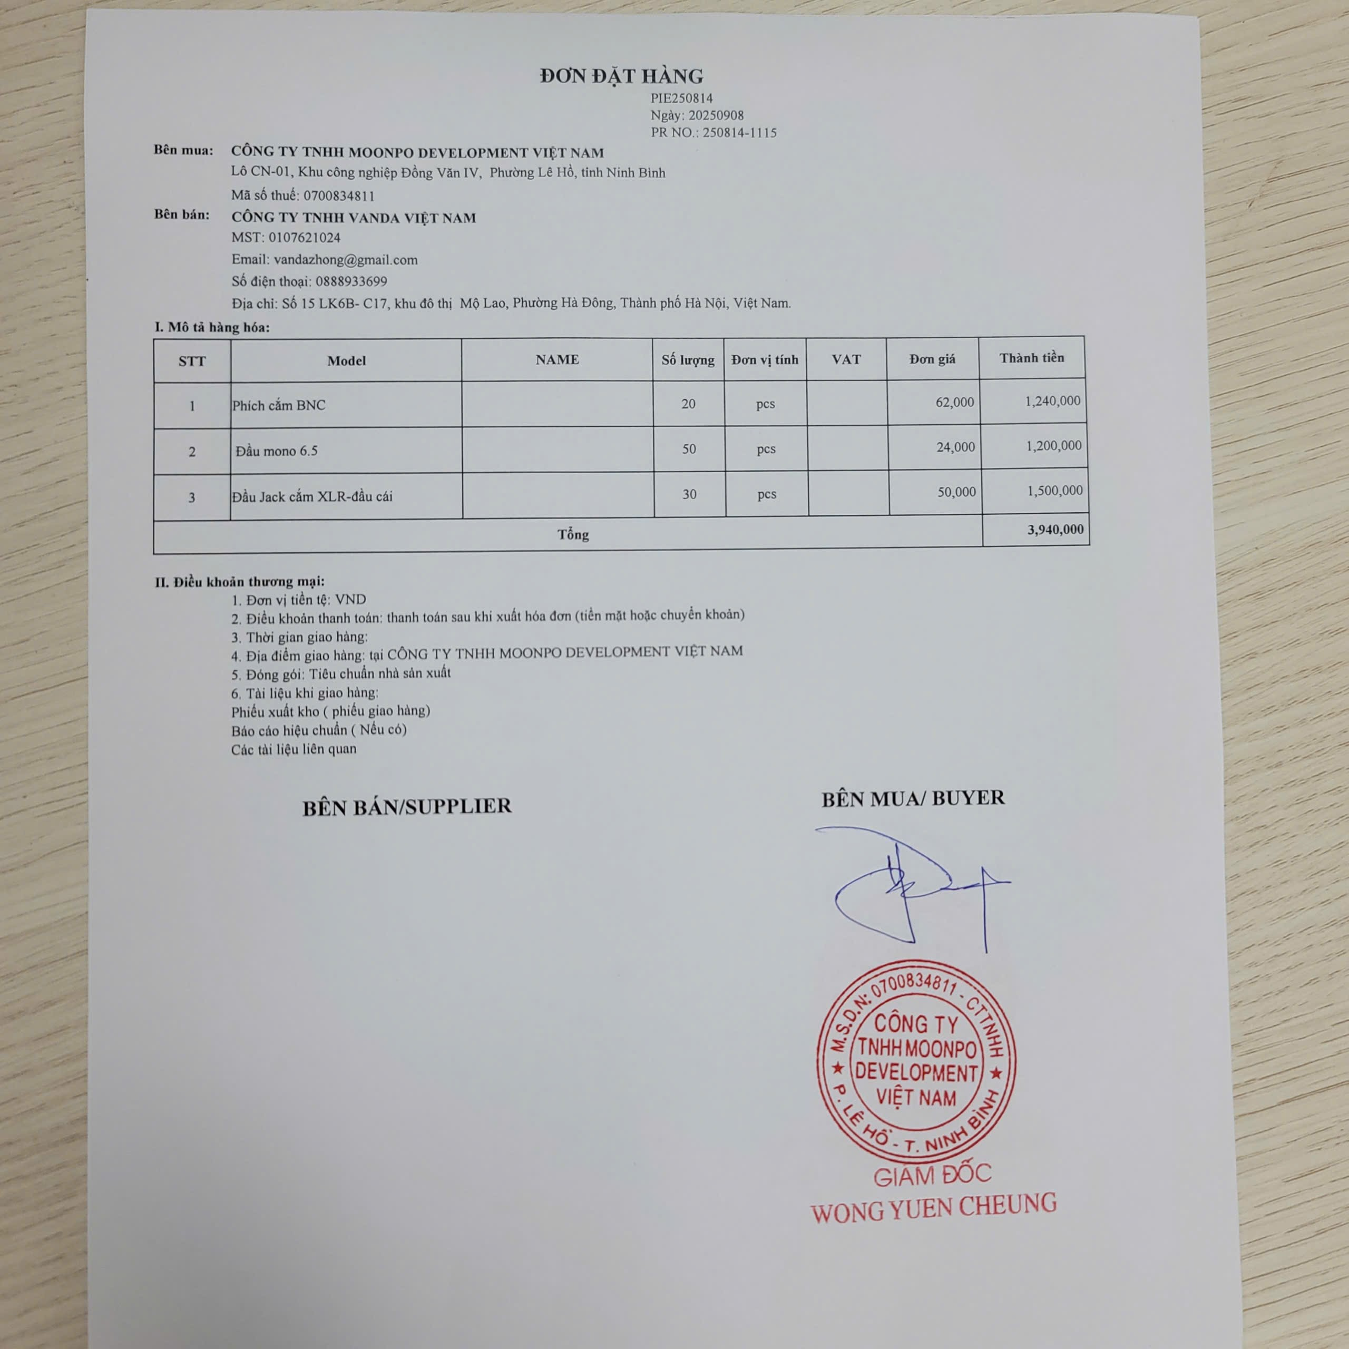
1 | Phích cắm BNC |  | Cái | 20 | 62,000 | 1,240,000 | PIE250814 | 250814-1115 | Công tắc gạt on- off MTS-202 | Cái | 30 | 39,000 | 1,170,000
2 | Đầu mono 6.5 |  | Cái | 50 | 24,000 | 1,200,000 | PIE250814 |  | Đầu cắm F connector T8407 | Cái | 50 | 24,000 | 1,200,000
3 | Đầu Jack cắm XLR - Đầu cái |  | Cái | 30 | 50,000 | 1,500,000 | PIE250814 |  | Giắc cắm kết nối âm thanh XLR Canon Female Soundline NC3FXX, hiệu Soundline | Cái | 30 | 50,000 | 1,500,000
 |  |  |  |  |  | 3,940,000 |  |  |  |  |  |  | 3,870,000
 | Tổng tiền |  |  |  |  | 59,550,000 |  |  | Tổng tiền |  |  |  | 59,550,000 | -

